Schedule
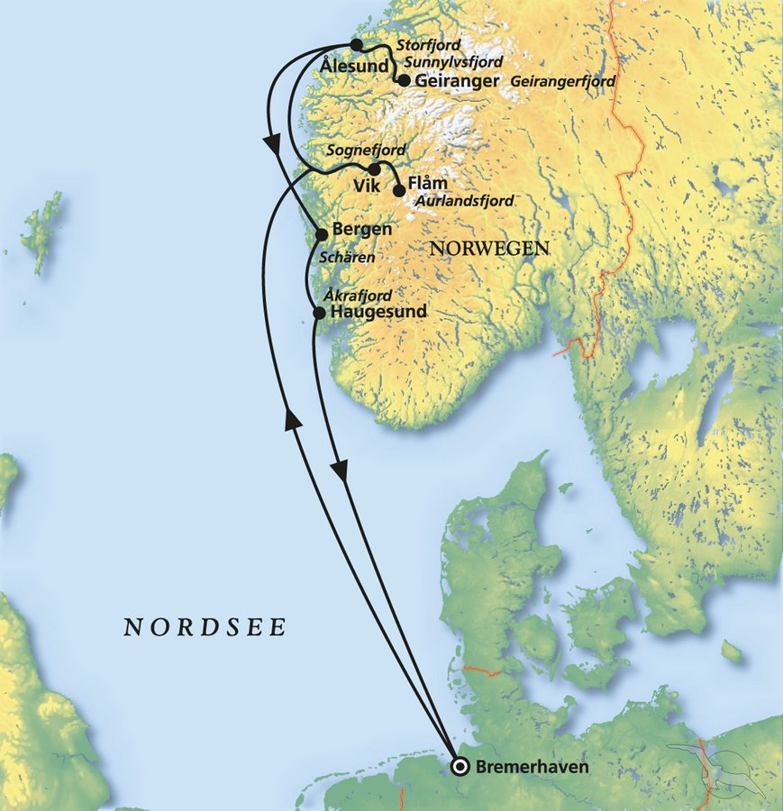
Atemberaubende Fjorde mit Schlagerstars auf MS Amera
AMR120 | 7 Tage | 24.09.2024 - 01.10.2024

D | Date | Day | A/B/C | STA | STD | Port | Port Code
0 | 24-Sep-24 | 2024-09-24 | B | 8:00:00 | 18:00:00 | Bremerhaven | DEBRV
1 | 25-Sep-24 | 2024-09-25 | C | - | - | at sea | -
2 | 26-Sep-24 | 2024-09-26 | A | 8:00:00 | 9:00:00 | Vik | NOVIS
2 | 26-Sep-24 | 2024-09-26 | B | 12:00:00 | 18:30:00 | Flam | NOFLA
3 | 27-Sep-24 | 2024-09-27 | B | 18:00:00 | 21:00:00 | Alesund | NOAES
4 | 28-Sep-24 | 2024-09-28 | B | 11:00 | 22:00 | Bergen | NOBGO
5 | 29-Sep-24 | 2024-09-29 | B | 14:00 | 23:00 | Haugesund | NOHAU
6 | 30-Sep-24 | 2024-09-30 | C | - | - | at sea | -
7 | 1-Oct-24 | 2024-10-01 | B | 08:00 | 18:00 | Bremerhaven | DEBRV

